1.FBA费
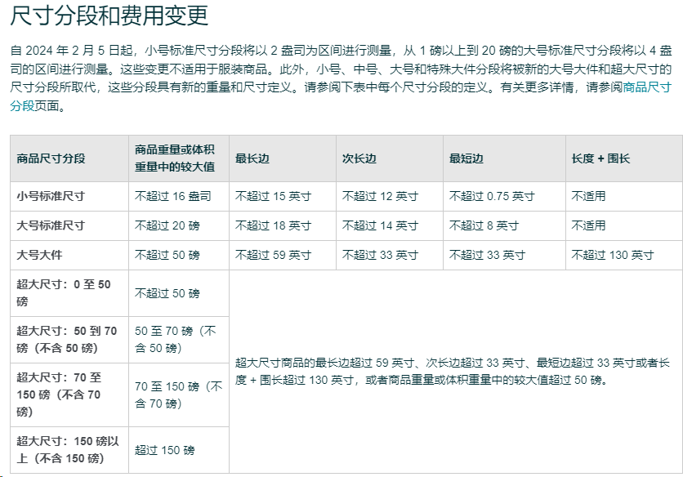
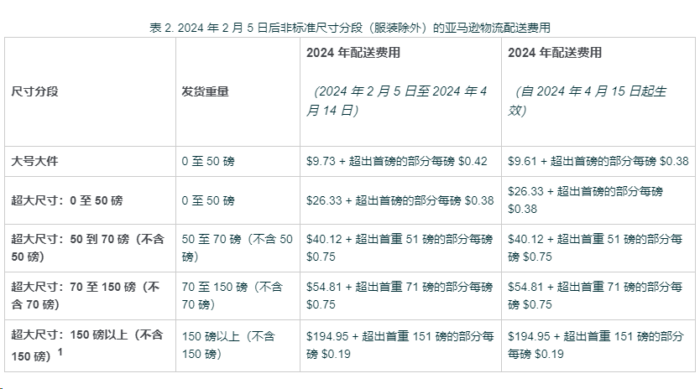
尺寸分段 | 发货重量 | （从 2024 年 1 月 15 日至 2 月 4 日） |  | 尺寸分段 | 发货重量 | （2024 年 2 月 5 日至 2024 年 4 月 14 日） |  | （自 2024 年 4 月 15 日起生效） |  | 传送门 回导航
 |  |  | 低价商品 |  |  |  | 低价商品 |  | 低价商品
小号标准尺寸 38.1*30.48*1.9厘米 | 不超过113克/ 4盎司 | $3.22 | 2.45 | 小号标准尺寸1 | 不超过56克/2盎司 | $3.22 | $2.45 | $3.06 | 2.29
 |  |  |  |  | 56-113克/2-4盎司 | $3.31 | $2.54 | $3.15 | 2.38
 | 113-226克/8盎司 | $3.40 | 2.63 |  | 113-170克/4-6盎司 | $3.40 | $2.63 | $3.24 | 2.47
 |  |  |  |  | 170-226克/6-8盎司 | $3.49 | $2.72 | $3.33 | 2.56
 | 226-340克/12盎司 | $3.58 | 2.81 |  | 226-283克/8-10盎司 | $3.58 | $2.81 | $3.43 | 2.66
 |  |  |  |  | 283-340克/10-12盎司 | $3.68 | $2.91 | $3.53 | 2.76
 | 340-453克/16盎司 | $3.77 | 3 |  | 340-396克/12-14盎司 | $3.77 | $3.00 | $3.60 | 2.83
 |  |  |  |  | 396-453克/14-16盎司 | $3.82 | $3.05 | $3.65 | 2.88

 | 1 盎司=28.35 克 |  | 1 磅=453.6 克 |  | 1磅=16盎司 |  | 1 英寸=2.54 厘米

尺寸分段 | 发货重量 | （从 2024 年 1 月 15 日至 2 月 4 日） |  | 尺寸分段 | 发货重量 | （2024 年 2 月 5 日至 2024 年 4 月 14 日） |  | （自 2024 年 4 月 15 日起生效）
 |  |  | 低价商品 |  |  |  | 低价商品 |  | 低价商品
大号标准尺寸 45.72*35.56*20.32厘米 | 不超过113克/ 4盎司 | $3.86 | 3.09 | 大号标准尺寸 | 不超过113克/4盎司 | $3.86 | $3.09 | $3.68 | 2.91
 | 113-226克/8盎司 | $4.08 | 3.31 |  | 113-226克/8盎司 | $4.08 | $3.31 | $3.90 | 3.13
 | 226-340克/12盎司 | $4.24 | 3.47 |  | 226-340克/12盎司 | $4.32 | $3.55 | $4.15 | 3.38
 | 340-453克/16盎司 | $4.75 | 3.98 |  | 340-453克/16盎司 | $4.75 | $3.98 | $4.55 | 3.78
 | 453-680克/1-1.5磅 | $5.40 | 4.63 |  | 453-566克/1-1.25 磅 | $5.19 | $4.42 | $4.99 | 4.22
 |  |  |  |  | 566-680克/1.25-1.5 磅 | $5.57 | $4.80 | $5.37 | 4.6
 | 680-907克/1.5-2 磅 | $5.69 | 4.92 |  | 680-793克/1.5-1.75 磅 | $5.75 | $4.98 | $5.52 | 4.75
 |  |  |  |  | 793克-907克/1.75-2 磅 | $6.00 | $5.23 | $5.77 | 5
 | 907-1133克/2 -2.5 磅 | $6.10 | 5.33 |  | 907-1020克/2-2.25 磅 | $6.10 | $5.33 | $5.87 | 5.1
 |  |  |  |  | 1020-1133克/2.25-2.5 磅 | $6.28 | $5.51 | $6.05 | 5.28
 | 1133-1360克2.5-3 磅 | $6.39 | 5.62 |  | 1133-1247克/2.5-2.75 磅 | $6.45 | $5.68 | $6.21 | 5.44
 |  |  |  |  | 1247-1360克/2.75-3 磅 | $6.86 | $6.09 | $6.62 | 5.85
 | 1360-9071克/3 -20 磅 | $7.17 + 超出首重 3 磅的部分每半磅 $0.16 | $6.4 + 超出首重 3 磅的部分每半磅 $0.16 |  | 1360-9071克/3-20 磅（不含 3 磅） | $7.25 + 超出首重 3 磅的部分每0.25磅 $0.08 | $6.48 + 超出首重 3 磅的部分每0.25磅 $0.08 | $6.92 + 超出首重 3 磅的部分每40.25磅 $0.08 | $6.15 + 超出首重 3 磅的部分每 0.25磅 $0.08

 | 1 盎司=28.35 克 |  | 1 磅=453.6 克 |  | 1磅=16盎司 |  | 1 英寸=2.54 厘米

